슈리
캐릭터 이름
 | 기본정보 | 정보 |  | 상세설명 | 참고
 |  | 이름 | 슈리 | 새벽별의 이름인 아우슈리네에서 따온 이름
 |  | 종족 | 인간 | -
 |  | 성별 | 남 | -
 |  | 나이 | 24세 | -
 |  | 생년월일 | 정확한 날짜는 불명 / 물의 달, 28번째 날 | 고아출신이기 때문에 실제 태어난 날짜를 알지 못한다. 자신을 거두어 키워준 은인을 만난 날을 생일로 정해서 기념하고있다. | 날짜는 탄생, 광명, 화염, 물, 바람, 어둠, 대지, 죽음, 파멸 총 9가지의 달이 존재하고 달 마다 40개의 날이 존재한다
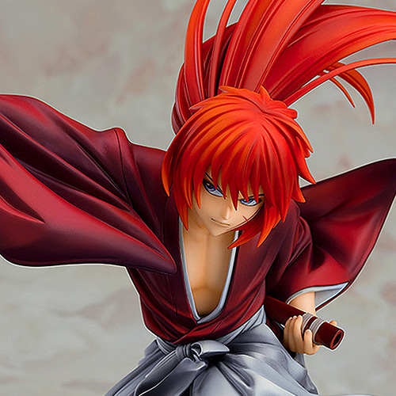
 |  | 출신/국가 | 연 | 연의 이월지역에 위치한 서화의 빈민촌에서 유년기를 보냈다 연은 대륙을 삼분하고있는 거대 국가/세력중 하나로 연 가문의 영향력아래에 있으며, 중세동양 문화권과 유사한 생활양식을 가졌다
 |  | 거주지 | 서화 | 대륙 서부, 이월지역에 위치한 중심 도시로 주택담보대출로 구매한 집에서 홀로 지내고 있다.
 |  | 소속/직업 | 우편물 배달대행 청풍 / 대리 | 우편물 배당대행 청풍소속으로 청풍 서화지점 물류센터 배달 2팀의 대리를 맡고있다. | 청풍은 대륙 최대 규모의 배달 대행업체다 배달대행은 수라와 도적이 들끓는 이시카 대륙에서 필수 직군중 하나다
 | 외모 | 정보 |  | 상세설명 | 참고
 |  | 헤어 | 갈색, 긴 뒷머리를 묶은 샤기컷 | 싸우거나 달리는 등 움직임이 큰 모션에서 묶어낸 뒷 머리가 휘날리면서 역동적인 느낌을 줄 수 있을 정도의 길이
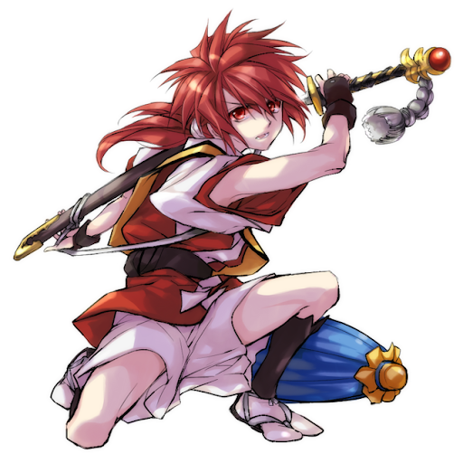 |  | 얼굴형 | 각진 턱선 | 이를 악무는 버릇때문에 턱이 일반적인 형태보다 각진 형태를 띈다 게임 그래픽 컨셉상(카툰풍 데포르메) 둥글둥글한 얼굴형으로 표현되기때문에 잘 표현되지 않을 수 있는 요소 | 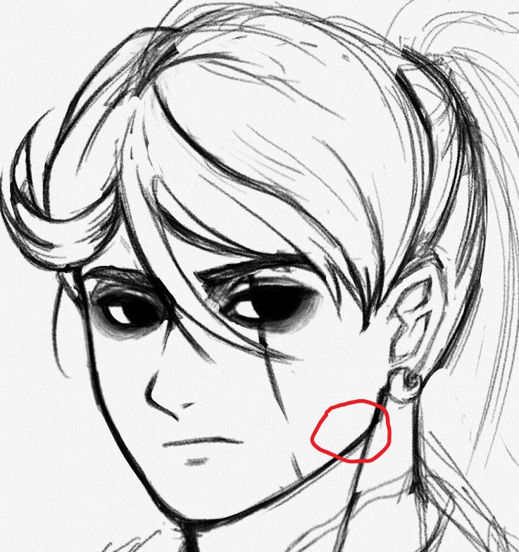
 |  | 눈 | 머리색과 같음 | 빛을 흡수하는 어두운 계통의 눈동자색을 가짐 깊이가 느껴지고 그 안에 굳은 심지와 꺾이지 않는 의지를 담고있음을 표현하고자 관련계통의 색을 채용 | 색상표는 '헤어' 참조
 |  | 피부 | 참고자료의 3~4번 계열의 피부톤 | 무(武)인의 특성상 좀더 거칠고 어두운 계통의 피부색을 가져야하나(약 5번) 주인공 캐릭터이기 때문에 조금더 미형으로 표현할 필요가 있어 조금더 밝은 톤으로 설정함
 |  | 목소리 | 비장미가 느껴지는 담백한 목소리 | 스피드(1994) SBS 더빙판 버전 잭 트레븐형사(주인공)를 연기했던 구자형 성우 톤 | https://twitter.com/ysp78/status/1250288333747408897
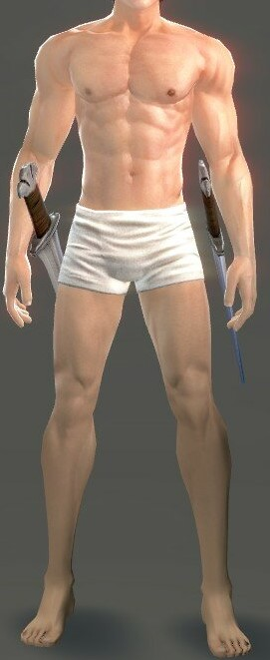
 |  | 키/몸무게 | 168cm / 67kg | 유/소년기시절 충분히 영양을 섭취하지못해 살짝 작은 키를 가지게 됨 수련을 통해 어느정도의 근력을 갖추고있기에 BMI표준(168-64)보다 살짝 높게 몸무게를 가졌다 단, 민첩함을 살린 스피디한 검술을 구사하기에 높지않은 수준으로 지정
 |  | 체형 | 직사각형 | 표준적인 직사각형의 몸 형태에 꾸준한 수련을 통해 몸 곳곳에 고르게 근육이 붙어있다.
 |  | 지방량 | 거의 없음 | 꾸준히 수련을하기 때문에 지방이 붙을일이 거의 없음
 |  | 근육량 | 근육이 살짝 도드라질 정도 | 꾸준한 수련과 실전 경험을 통해 근육이 밸런스있게 퍼져있다 스피디한 전투형태를 부각시키기 위해 많지 않게 책정함
 |  | 의상
 |  | 액세서리 | 캐릭터의 정체성이나 성격을 표현 할 수 있는 것
 |  | 신체능력 | 강함 정도?
 | 성격 | 상세 |  | 설명 | 비고
 |  | 겉으로 드러나는 성격 | 자신감있는, 유쾌한, 쾌활한, 행동적인 | 부모로부터 버려진 고아라는 기억때문에 또다시 버림받는 것이 두려워 끊임없이 무의식적으로 주변인들에게 자신의 가치를 보이고, 증명하기위해 노력하며, 약한모습을 드러내려하지 않는다. 그렇기에 어떤 상황에서도 말장난과 유머를 잃지 않으며, 절체절명의 위기의 순간에도 여유로운 모습을 내보인다
 |  | 내면적인 성격 | 은혜를 갚는, 소시민적인, 순정파 | 자신을 끝없는 절망의 밑바닥에서 구해준, 은인이 내비친 선의를 마음속 깊이 새기고있다. 주택담보대출을 갚기위해 짜잘한 부분에서 금전을 아끼려는 소시민적인 모습을 보이기도 한다. 지켜보는 눈이없는 장소에서는 강한척 연기하는 자신을 내려놓을 수있다.
 |  | 원형 | 성격을 한마디로 표현
 |  | D&D 성향 | 중립
 |  | 신념
 |  | 세상을 바라보는 시각 | 신념과의 차이가 뭐지?
 |  | 욕구/목표
 |  | 태도
 |  | 습관
 |  | 특기
 |  | 취미
 |  | MBTI
 | 상호관계 | 정보 |  | 상세설명 | 참고
 |  | 동조캐릭터 | 관계도로 퉁칠까?
 |  | 적대캐릭터
 |  | 보조캐릭터
 | 배경스토리 연령대별 | 정보 |  | 상세설명 | 참고
 |  | 1번기간
 |  | 2번기간
 |  | 3번기간
 |  | 4번기간
 |  | 5번기간

